Sheet1
CCTV 설치위치도

위치 | 상리면 명봉리 산장식당 앞 | 위치 | 상리면 사곡리 높은다리 앞
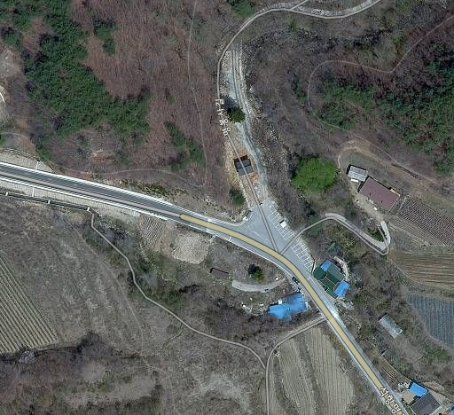 |  | 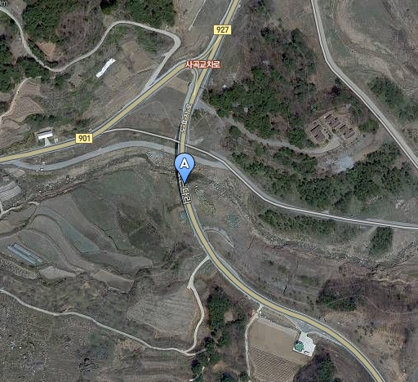
위치 | 상리면 고항리 곤충연구소 앞 | 위치 | 상리면 석묘리 보건진료소 앞
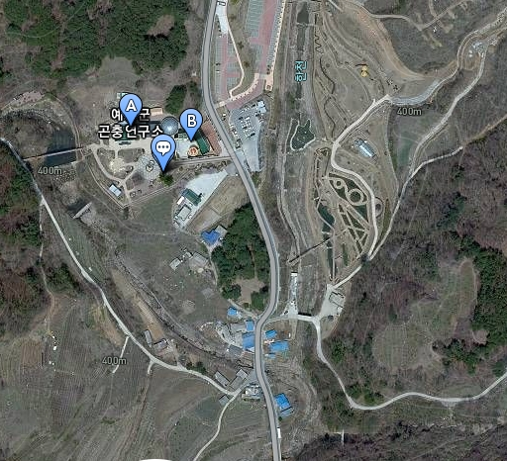 |  | 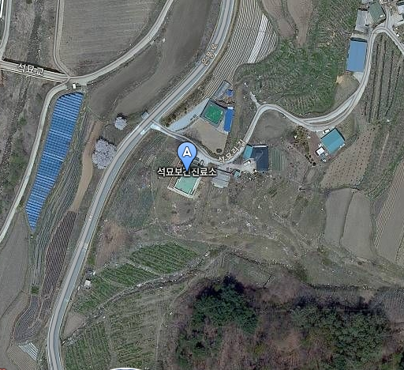
위치 | 상리면 보곡리 마을공동집하장 앞
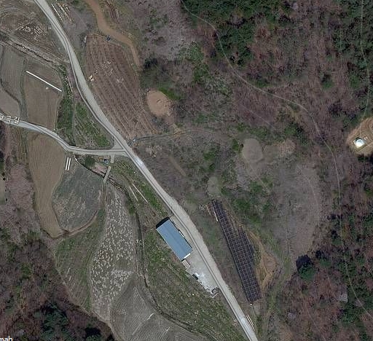
※ 위 그림은 위성사진 이므로 실제와 다를 수 있음.

